画面UI
プロト仕様書（画面UI）

 | 画面UI

 | ・プロトの段階では、タイトル画面等は不要であるため、本仕様書ではプレイ画面のUIについて説明する。
 | また本来であれば体力等のUIもあるが、今回は磁力のアクションのみに注力するため、UIについてもプロトに必要なもののみに留めている。
図１
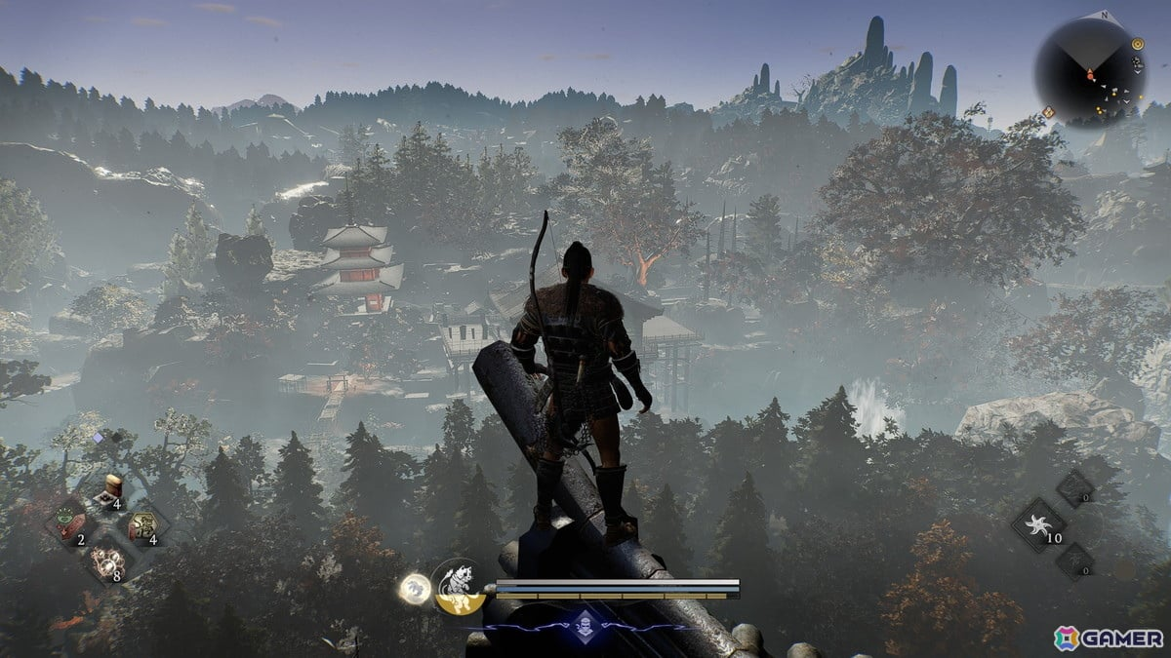
 | 必要なUIとイメージ図

 | ・カメラ
 | →3人称視点の3Dアクションであるため、図１のようなイメージ。
 | 磁極の弾を狙って撃つというゲーム性なので、ある程度遠くまで見渡せるようなカメラアングル。
 | 3人称視点なのは、FPS視点よりも自キャラの動きがわかりやすく、アクションとしてプレイヤーがより楽しめると考えたため。
 | 一般的な3Dアクションのように自キャラを映し続け、右スティックで回転させられる。
図２
 | カメラを動かした際の仕様については、スプラトゥーンのように常にプレイヤーを背面からとらえる動き。
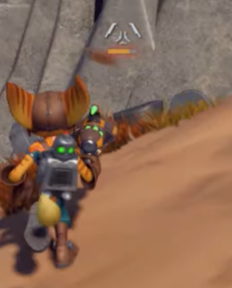
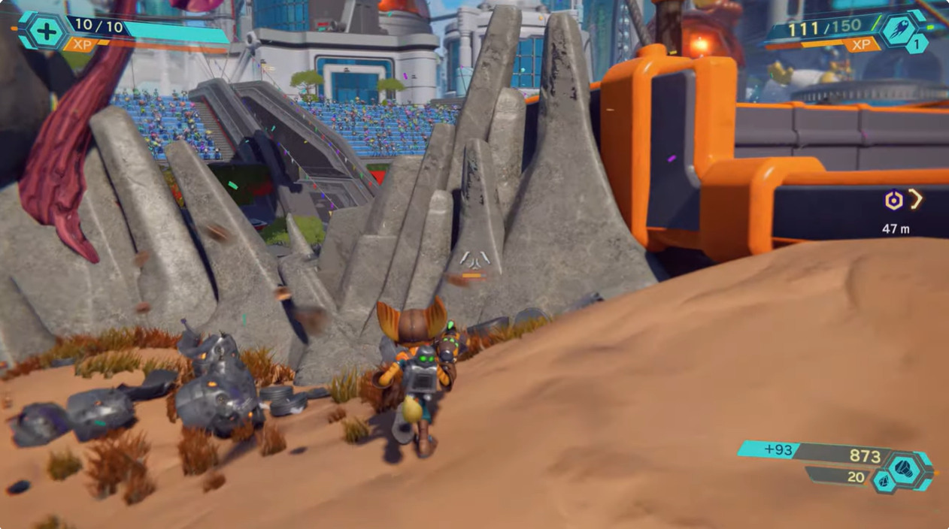
 | ・レティクル
 | →画面中央に透過で表示されている。イメージは図２の様な感じ。
 | 本ゲームではアクションとしてのテンポをよくするために、腰だめ撃ちとエイム撃ちの2種類を実装。
 | このレティクルは腰だめ撃ちをサポートするためのもので、開始時点から常に画面中央に表示し、
 | エイムせずに弾を撃った場合はそこに向けて弾が飛ぶ。

 | ・残弾数表示
 | →本作では、ゲーム内で同時に存在できる磁力の弾は４つまで。
 | そのため、現在4発中何発の弾を撃っているのかの表記が必要。
 | プロトの段階では本格的なものでなく、簡易的な表記でOK。

 | ・弾の磁極表示
 | →本作では、次に撃つ弾の磁極をSとNの好きな方に切り替えられるため、
 | 今どちらの磁極になっているのかの表記が必要。
 | プロトの段階では本格的なものでなく、簡易的な表記でOK。

プレイヤー
プロト仕様書（プレイヤー）

 | 操作方法
LT（レフトトリガー）：エイム
RT（ライトトリガー）：弾を発射
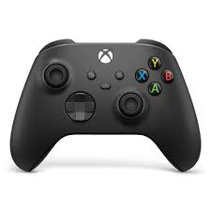
Yボタン：弾の磁極の切り替え

左スティック：移動
Xボタン：弾を全て消す（リロード）

Aボタン：弾を自分に撃つ

右スティック：カメラ移動

 | 操作詳細

 |  | ・左スティック：移動
 |  | →左スティックを倒した方向に移動する。カメラの向きや、キャラの向いている方向は変わらない。
 |  | プロトの時点では移動速度は一定で、歩く、走る等の変更は無し。

 |  | ・右スティック：カメラ操作
 |  | →右スティックでカメラ操作。スプラトゥーンのように、カメラは常に背面からキャラを映す。
 |  | カメラ感度については実装しつつ調整。アクションゲームである点に留意して、プレイヤーが快適と感じるような調整を目指す。

 |  | ・Yボタン：弾の磁極の切り替え
 |  | →次に撃つ弾の磁極を切り替える。S極の時に押せばN極になり、N極の時はS極となる。
 |  | 画面UIの弾の磁極表示と連携しており、ゲーム開始時点ではS極になっている。

 |  | ・Xボタン：弾を全て消す
 |  | →ワンボタンで、フィールドに存在する自分が撃った弾を全て消して、リロードすることができる。

 |  | ・Aボタン：弾を自分に撃つ
 |  | →弾を一発消費して自分に弾を撃ち、磁極を付与する。

 |  | ・RT（ライトトリガー）：弾を発射
 |  | →レティクルが表示されている箇所に腰だめ撃ちか、LTでエイムしている箇所にまっすぐ弾を発射する。
 |  | 弾が飛ぶ箇所は、常に画面の中心。長押しで連射等の機能は無し。

 |  | ・LT（レフトトリガー）：エイム
 |  | →LTを押すと、押している間エイムする。激しく動いている最中に弾を発射するようなゲーム性であるため、エイム中は時間の流れがスローになる。
 |  | スローになる時間の長さについては、プロトを試遊しながら調整。

弾
プロト仕様書（銃と弾）

 | ・ここではプレイヤーが撃つ銃と弾の仕様について説明する。
図１
 | 基本仕様

 | ・プレイヤーの銃は図１のようなビジュアル。

 | ・弾はS極とN極の２つの磁力を、プレイヤー側であらかじめ切り替えることができる。
 | →Yボタンで切り替え。

 | ・ゲーム中に存在できる弾は4発までであり、新しく撃つにはリロードする必要がある。
 | →Xボタンでリロードし、その際にはもともと存在していた弾は全て消える。

 | 当たった際の挙動

図２
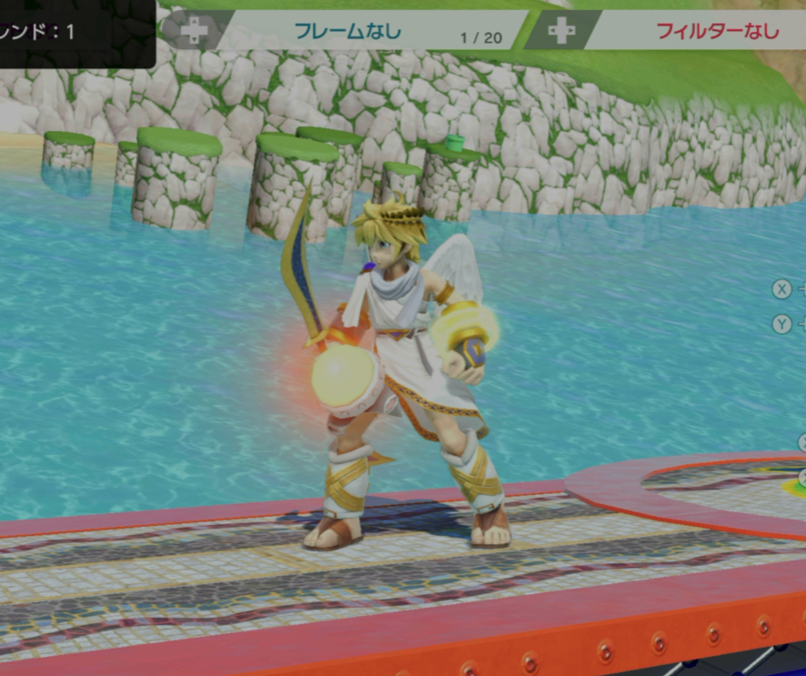
 | ・弾が何かのオブジェクトに当たった際の挙動について、2パターンにわけて説明する。

 | 1. 壁、天井、タレットに当たった場合
 | 当たった場所に弾がくっつくような形で残り、その弾から磁力が出ているようなビジュアルになる。（図２を参照）
 | 引き寄せや反発をする場合は、その弾を中心とした挙動になる。

 | 2. 自分自身に撃った場合と敵本体、敵の武器やその他のオブジェクトに当たった場合
 | 弾が消え、当たったオブジェクトそのものから、磁力のオーラが出ているようなビジュアルになる。

図３
 | ・オブジェクトに当たった弾は、リロードされるまでその場に留まり磁力を発し続ける。

 | 磁力の表現

 | ・弾が何かしらのオブジェクトに当たった際は、図３の様なエフェクトを展開する。
 | →前項の1のように、弾が残る場合は、弾を中心としてドーム状のエフェクトが展開される。
 | 前項の２のように弾が残らない場合は、弾が当たったオブジェクトを中心として同じエフェクトを展開。

 | ・ドームの大きさがそのまま、弾から出る磁力の射程距離となる。

 | ・S極の磁場は青、N極の磁場は赤の色とし、視覚的に磁場の種類、範囲、発生源がわかりやすいようにする。

オブジェクト
プロト仕様書（オブジェクト）

図１
 | ・ここでは、ゲーム内に登場するオブジェクトについて説明する。
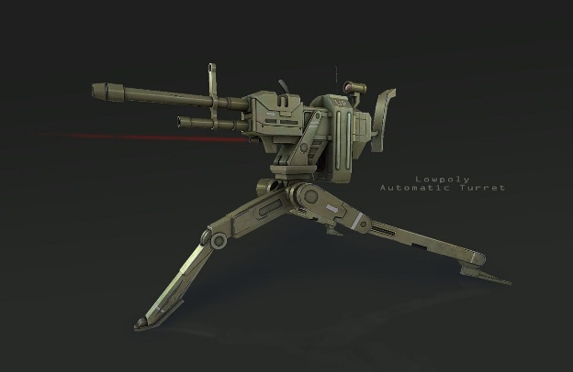
 | オブジェクト

 | ・箱
 | →フィールドに複数存在するオブジェクト。
 | 磁力を付与するギミック等に使うためのもので、これ自体に特に機能はない。

エネミー
プロト仕様書

 | ・ここでは、ゲーム内で登場するエネミーについて解説する。

 | エネミー

 | ・プレイヤーを見つけると接近して攻撃

 | 見た目
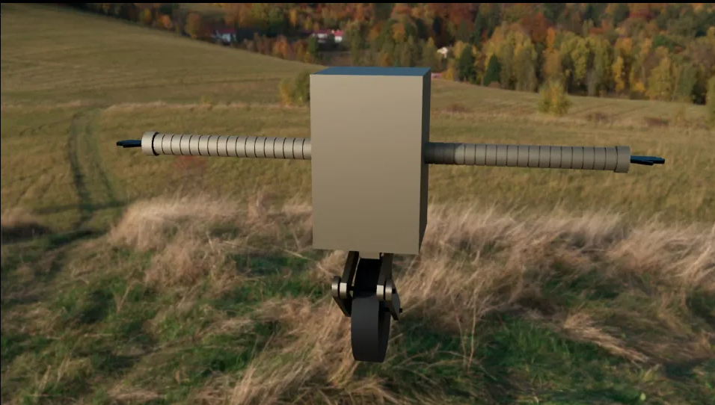
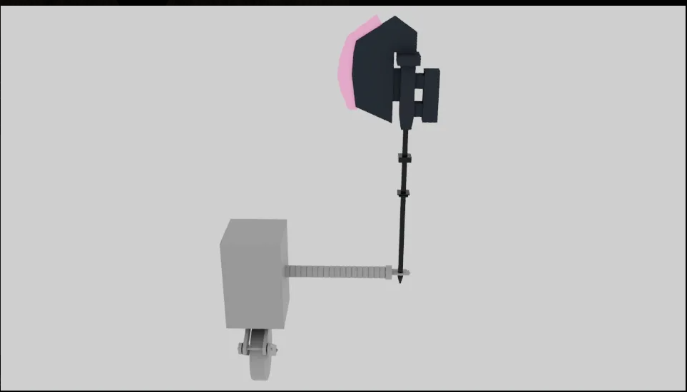

 | 仕様詳細
 |  | （数値は要調整）

 |  | ・等身
 |  | →プレイヤーと同等。160cm程

 |  | ・速度
 |  | →プレイヤーの1.2倍速 プレイヤーと同じ速度だと見た目への納得感が薄くかつ自分より速い敵が迫ってくる 緊迫感を味わらせるため。

 |  | ・索敵
 |  | →エネミーの全幅の3倍を半径とする索敵範囲 プレイヤーからの一方的な攻撃を防ぐエネミーとの攻防を楽しめる目安の幅 プレイヤーが索敵範囲の1.3倍離れると、定位置に戻る

 |  | ・攻撃
 |  | →エネミーは巨大な斧を地面に向かって振り落とす 攻撃発生モーションから予備動作を挟み実際の攻撃判定までは0.6秒程 その後の攻撃は0.3秒程判定がある 攻撃した後は、１秒間無防備になり再び姿勢を取り戻して攻撃開始

 |  | ・怯み
 |  | →プレイヤーがオブジェクトとエネミーをぶつける等の行動をすると、エネミーは１秒怯む この間に確定フィニッシュが可能

 | ・タレット
 | →固定された銃座であり、自動でプレイヤーを狙って射撃してくる。（図１のようなイメージ）

 | タレットは射程内にプレイヤーが侵入すると、マシンガンのように弾を連続して途切れることなく発射し続ける。

 | タレットのバレル（銃身）に磁極の弾を当て、他の場所にそれと反対の磁極の弾を当てると、その方向に射撃の向きが変わる。
 | →移動する敵に反対の磁極の弾を当てた場合などは、その敵を追尾して弾を撃ち続ける。

